상품제안서
[샤오미] KACO 오거나이저 레모 데스크 스토리지 R | 상품코드: F26302

 |  |  |  |  |  |  | 02-412-0044 | www.easy1.co.kr
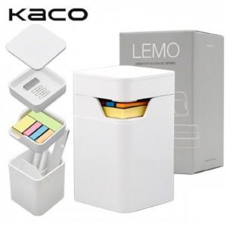

【상세/제작정보】 | 라벨지 부착 별도 문의

【인쇄/포장옵션】 | / 포장불가능

【공급단가】 | 수량 | 100~ | 300~ | 500~ | 1,000~ | 3,000~
*VAT별도 | 단가 | 15,370원 | 15,120원 | 14,760원 | 14,390원 | 14,140원

【상품 URL】 | https://dev.easy1.co.kr:443/src/goods_detail.php?gdno=26302

